エクセル-オートフィル1
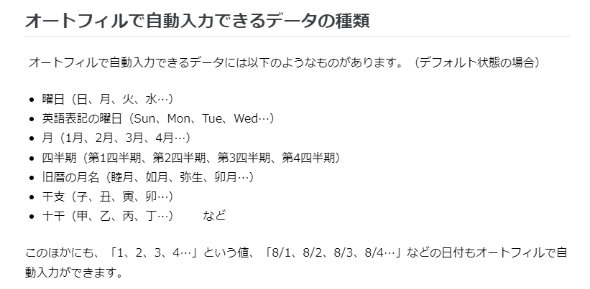
オートフィルの使い方
オートフィルはエクセルの機能の中でも最も強力な機能の一つで、連続性・法則性のあるデータが素早く入力できます。
 | 参考： | https://mainichi.doda.jp/article/2019/07/04/1670.html

１．連続するデータの入力
 | 例
 | 1 | 1からスタートして1ずつ大きくなっていく連続データ
 | 2
 | 3
 | 4
 | 5
 | 6
 | 7

 | 【やり方】


 |  |  | ①セルに1を入力し、そのセルの右下の四角をクリックする
←これ

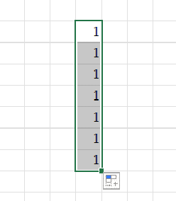
 |  |  |  | ②クリックしたまま下にドラッグすると、1がコピーされる。この状態で、右下の四角をクリックする。

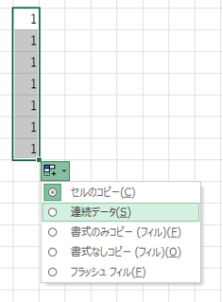
 |  |  |  |  | ③「連続データ」をクリック

←これ


 |  |  |  |  |  | ④完成

エクセル-オートフィル2
数式のオートフィル

D5*E5
棟 | 単価 | 羽数 | 金額 （単価×羽数）
A | 220 | 120,023 | 26,405,060 | ←このセルを下にオートフィルすることで、各行に合わせた数式を素早く生成できます。
B | 390 | 278,482
C | 450 | 101,382
D | 510 | 204,236

【参考】数式の基本
https://ferret-plus.com/7248

$C$16*E16
■数式の少し応用編
単価 |  | 羽数 | 金額 （単価×羽数）
220 |  | 120,023 | 26,405,060 | ←それぞれの羽数を一つの固定単価と掛け算する（数式の絶対参照）
 |  | 278,482
絶対参照の設定は、数式の中の該当セルでF4キーを押すことで可能です。
 |  | 101,382
 |  | 204,236

その他小技集
画面の拡大率を変える

 | Ctrlキーを押しながらマウスのローラーを回す。

文字列をカタカナに一発で変換する

 | 変換前にF7キーを押す。

【エクセル】セルの書式のみをコピーする（値はコピーしない）

 | Ctrl + Cでセルをコピー後、ペースト対象のセルを右クリックし、貼り付けのオプションにて「%」の書かれたものをクリックする。
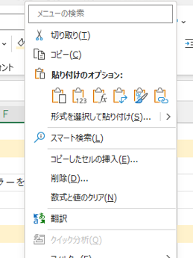

 |  |  |  |  |  | （練習）
 |  |  |  |  |  | コピー元 | →→→→→→→→→ | ペースト対象

【エクセル】既存シートのコピーを一瞬で作成する

 | Ctrlキーを押しながらシートを選択し、そのままシートを隣に動かす。

【エクセル】全てのセルの高さや幅を一括で調整する

 | Ctrl + Aを押し、全てのセルを選択状態にする。
 | その後、任意の列や行を選んで高さや幅を調整すると、全てのセルが同じ大きさになる。

【エクセル】セルの値が他のどの場所で参照されているかを一瞬で確認する

 | 対象のセルを選択した状態で、「数式」タブの「参照先のトレース」を押す。

使用後はトレース矢印の削除を行う。

 |  | （練習）
 |  | 商品単価 | 店舗 | 販売数 | 売上
 |  | 3250 | 美作店 | 547 | 1,777,750
 |  |  | 上郡店 | 2438 | 7,923,500
 |  |  | 赤穂店 | 744 | 2,418,000

【問】この数値が参照されている場所は？

Windowsエクスプローラーの使い方
■Windowsエクスプローラーの使い方

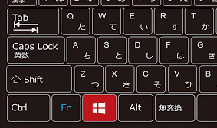

これがウィンドウボタンです。

ウィンドウボタン + R でこんな画面（エクスプローラ-）が出てきます。
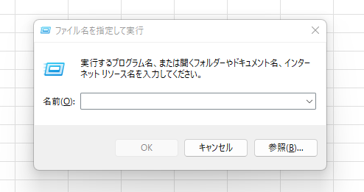

ここに以下のような文言を入れてEnterを押すことで、よく使うアプリをマウスを使わずに素早く起動することができます。

 | 文言 | アクション
 | notepad | メモ帳を起動
 | calc | 電卓を起動
 | excel | エクセルを起動
 | chrome | google chromeを起動
 | control | コントロールパネルを起動

タスクマネージャーの使い方
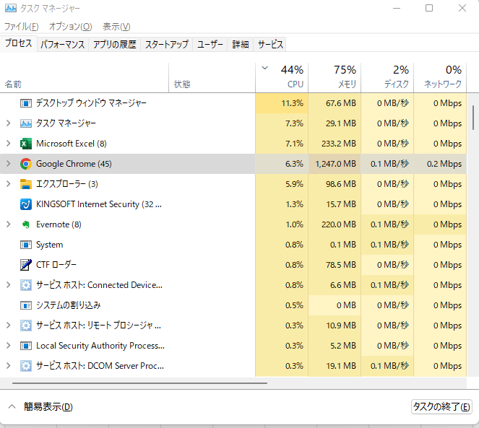
■タスクマネージャーの使い方

Ctrl + Shift + Escキーを同時に押すとこのような画面が立ち上がります。
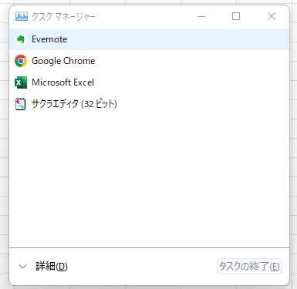

使い方①：PCのパフォーマンスを上げる

「詳細」を押すと以下の画面になります。
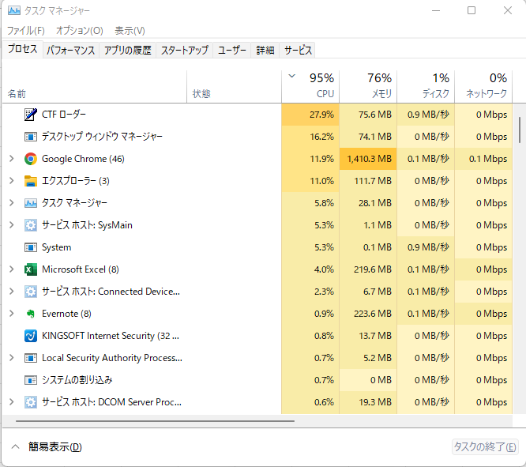

赤枠で囲んである部分の数字が大きいほどPCの容量を多く使用しているので、PCの動作が重いときには
この画面を参照して、不要かつ容量を消費しているアプリを閉じるとPCの処理速度が速くなることがあります。

使い方②：フリーズして動かないアプリを強制終了する

PCの処理速度が遅すぎてアプリがフリーズしてしまった場合、タスクマネージャを使って強制終了することができます。
ただし、たとえ処理が進行中でも確実にアプリを強制終了することができるため、アプリ内で処理中のデータの安全性は保障されない点には注意が必要です。

